상품제안서
모던 버클 크로스 가방 슬링백 | 상품코드: F30481

 |  |  |  |  |  |  | 02-412-0044 | www.easy1.co.kr
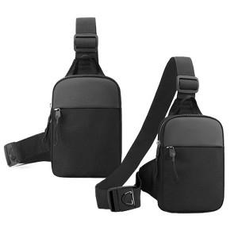

【상세/제작정보】 | ＊기본지퍼백 ＊종이케이스추가 800원(VAT별도) ＊종이케이스+선물포장 1600원(VAT별도) ＊택배 한박스 50개입 / 종이케이스 추가시 30개입 6000원(VAT별도)

【인쇄/포장옵션】 | 레이저, 개별인쇄 / 지퍼백

【공급단가】 | 수량 | 100~ | 300~ | 500~ | 1,000~ | 3,000~
*VAT별도 | 단가 | 5,330원 | 5,240원 | 5,120원 | 4,920원 | 4,710원

【상품 URL】 | https://dev.easy1.co.kr:443/src/goods_detail.php?gdno=30481

